TOP
画面仕様書 |  |  | システム名称 |  |  | OICINEMA |  |  |  | 作成日

名称 | TOP画面 |  | No |  |  |  |  |  |  | 作成者

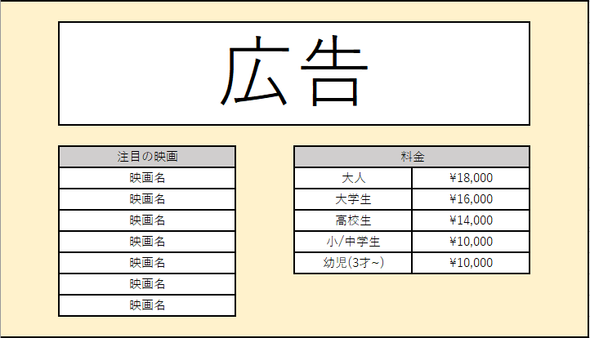
 |  |  |  |  |  |  | 画面詳細

 |  |  |  |  |  |  | フォーム名 |  | Toppage.apsx

 |  |  |  |  |  |  | 画面サイズ

 |  |  |  |  |  |  | 背景色 |  | Control

 |  |  |  |  |  |  | 文字種類 |  | MS UI GOTHIC

 |  |  |  |  |  |  | 文字サイズ |  | 9pt

 |  |  |  |  |  |  | 文字色 |  | ControlText

 |  |  |  |  |  |  | 注意事項

 | 名称 | 使用コントロール | Caption | 初期値 | 必須入力 | TAB順 | 桁制限 | その他
1 | Table | Table
2 | AdLinkButton | LinkButton
3 | RankLabel | Label | 注目の映画
4 | RankGV | GridView
5 | RateLabel | Label | 料金
6 | RateGV | GridView
7
8
9
10
11
12
13
14
15
16
17
18
19
20
21
22
23
24
25
26
27
28
29
30

その他

アクセス
画面仕様書 |  |  | システム名称 |  |  | OICINEMA |  |  |  | 作成日

名称 | アクセス画面 |  | No |  |  |  |  |  |  | 作成者

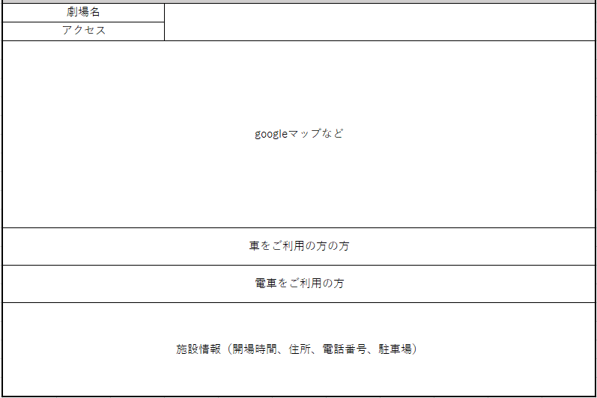
 |  |  |  |  |  |  | 画面詳細

 |  |  |  |  |  |  | フォーム名 |  | Access.aspx

 |  |  |  |  |  |  | 画面サイズ

 |  |  |  |  |  |  | 背景色 |  | Control

 |  |  |  |  |  |  | 文字種類 |  | MS UI GOTHIC

 |  |  |  |  |  |  | 文字サイズ |  | 9pt

 |  |  |  |  |  |  | 文字色 |  | ControlText

 |  |  |  |  |  |  | 注意事項

 | 名称 | 使用コントロール | Caption | 初期値 | 必須入力 | TAB順 | 桁制限 | その他
1 | Table | Table
2 | MapImage | Image
3
4
5
6
7
8
9
10
11
12
13
14
15
16
17
18
19
20
21
22
23
24
25
26
27
28
29
30

その他

イベント
画面仕様書 |  |  | システム名称 |  |  | OICINEMA |  |  |  | 作成日

名称 | イベント画面 |  | No |  |  |  |  |  |  | 作成者

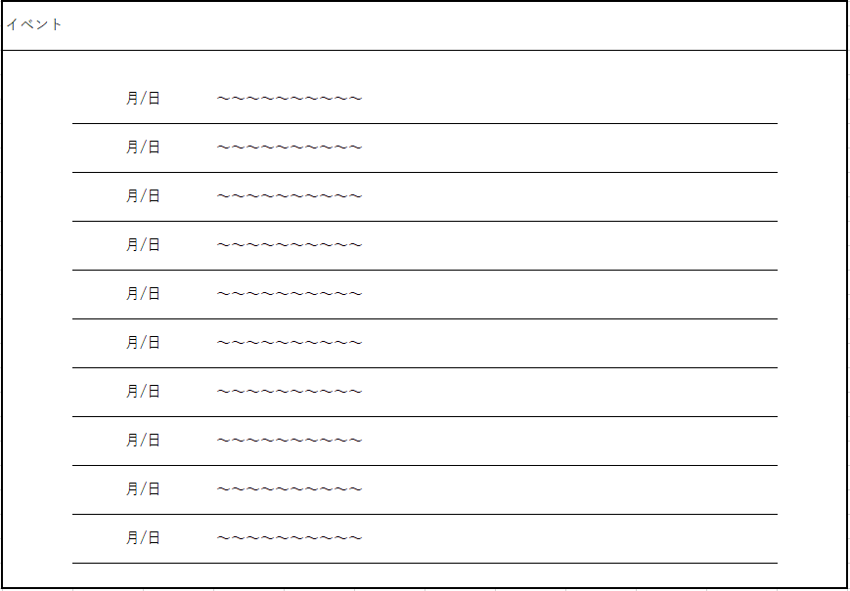
 |  |  |  |  |  |  | 画面詳細

 |  |  |  |  |  |  | フォーム名 |  | Event.apsx

 |  |  |  |  |  |  | 画面サイズ

 |  |  |  |  |  |  | 背景色 |  | Control

 |  |  |  |  |  |  | 文字種類 |  | MS UI GOTHIC

 |  |  |  |  |  |  | 文字サイズ |  | 9pt

 |  |  |  |  |  |  | 文字色 |  | ControlText

 |  |  |  |  |  |  | 注意事項

 | 名称 | 使用コントロール | Caption | 初期値 | 必須入力 | TAB順 | 桁制限 | その他
1 | TimeLabel1 | Label |  | 今日の日付 |  |  |  | 月/日(曜日)
2 | ContentsLabel1 | Label
3 | TimeLabel2 | Label |  | 翌日の日付
4 | ContentsLabel2 | Label
5 | TimeLabel3 | Label |  | ・・・の日付
6 | ContentsLabel3 | Label
7 | TimeLabel4 | Label
8 | ContentsLabel4 | Label
9 | TimeLabel5 | Label
10 | ContentsLabel5 | Label
11 | TimeLabel6 | Label
12 | ContentsLabel6 | Label
13 | TimeLabel7 | Label
14 | ContentsLabel7 | Label
15 | TimeLabel8 | Label
16 | ContentsLabel8 | Label
17 | TimeLabel9 | Label
18 | ContentsLabel9 | Label
19 | TimeLabel10 | Label
20 | ContentsLabel10 | Label
21
22
23
24
25
26
27
28
29
30

その他

スケジュール一覧
画面仕様書 |  |  | システム名称 |  |  |  |  |  |  | 作成日

名称 | スケジュール一覧 |  | No |  |  |  |  |  |  | 作成者

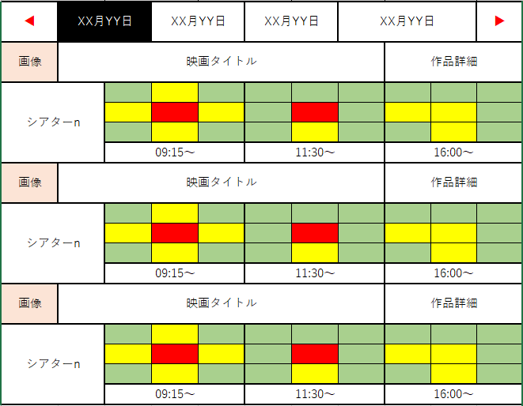
 |  |  |  |  |  |  | 画面詳細

 |  |  |  |  |  |  | フォーム名 |  | Schedule.aspx

 |  |  |  |  |  |  | 画面サイズ

 |  |  |  |  |  |  | 背景色 |  | Control

 |  |  |  |  |  |  | 文字種類 |  | MS UI GOTHIC

 |  |  |  |  |  |  | 文字サイズ |  | 9pt

 |  |  |  |  |  |  | 文字色 |  | ControlText

 |  |  |  |  |  |  | 注意事項

 | 名称 | 使用コントロール | Caption | 初期値 | 必須入力 | TAB順 | 桁制限 | その他
1 | BackBtn | Button | ◀
2 | DayBtn1 | Button |  | 今日の日付
3 | DayBtn2 | Button |  | 翌日の日付
4 | DayBtn3 | Button
5 | DayBtn4 | Button
6 | GoBtn | Button | ▶
7 | MovieImage | Image
8 | TitleLabel | Label |  | 映画タイトル
9 | DetailsLinkBtn | LinkButton | 作品詳細
10 | ScreenLabel | Label |  | スクリーン名
11 | Table1 | Table
12 | Table2 | Table
13 | TimeBtn1 | Button |  | 上映開始時間
14 | TimeBtn2 | Button |  | 上映開始時間
15 | TimeBtn3 | Button |  | 上映開始時間
16 | DensityImage | Image |  |  |  |  |  | 混雑状況各スクリーン9つ
17
18
19
20
21
22
23
24
25
26
27
28
29
30

その他

チケット購入一覧
画面仕様書 |  |  | システム名称 |  |  |  |  |  |  | 作成日

名称 | チケット購入履歴一覧 |  | No |  |  |  |  |  |  | 作成者

 |  |  |  |  |  |  | 画面詳細

 |  |  |  |  |  |  | フォーム名 |  | PurchaseHistory.aspx

 |  |  |  |  |  |  | 画面サイズ

 |  |  |  |  |  |  | 背景色 |  | Control

 |  |  |  |  |  |  | 文字種類 |  | MS UI GOTHIC

 |  |  |  |  |  |  | 文字サイズ |  | 9pt

 |  |  |  |  |  |  | 文字色 |  | ControlText

 |  |  |  |  |  |  | 注意事項

 | 名称 | 使用コントロール | Caption | 初期値 | 必須入力 | TAB順 | 桁制限 | その他
1 | TicketBacklogGV | GridView
2
3
4
5
6
7
8
9
10
11
12
13
14
15
16
17
18
19
20
21
22
23
24
25
26
27
28
29
30

その他

ポイント履歴
画面仕様書 |  |  | システム名称 |  |  |  |  |  |  | 作成日

名称 | ポイント履歴 |  | No |  |  |  |  |  |  | 作成者

 |  |  |  |  |  |  | 画面詳細

 |  |  |  |  |  |  | フォーム名 |  | PointsHistory.aspx

 |  |  |  |  |  |  | 画面サイズ

 |  |  |  |  |  |  | 背景色 |  | Control

 |  |  |  |  |  |  | 文字種類 |  | MS UI GOTHIC

 |  |  |  |  |  |  | 文字サイズ |  | 9pt

 |  |  |  |  |  |  | 文字色 |  | ControlText

 |  |  |  |  |  |  | 注意事項

 | 名称 | 使用コントロール | Caption | 初期値 | 必須入力 | TAB順 | 桁制限 | その他
1 | PointBacklogGV | GridView
2
3
4
5
6
7
8
9
10
11
12
13
14
15
16
17
18
19
20
21
22
23
24
25
26
27
28
29
30

その他

会員登録（入力）
画面仕様書 |  |  | システム名称 |  |  | OICINEMA |  |  |  | 作成日
 |  |  |  |  |  |  |  |  |  | 2018-10-16
名称 | 会員登録（入力）画面 |  | No |  |  |  |  |  |  | 作成者
 |  |  |  |  |  |  |  |  |  | 桜井 陸
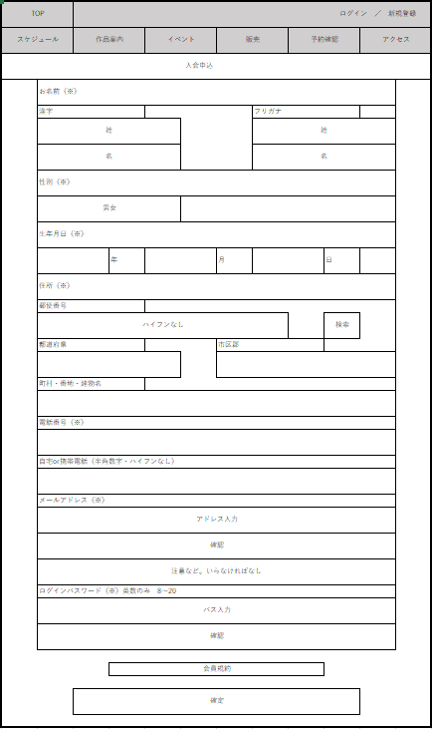
 |  |  |  |  |  |  | 画面詳細

 |  |  |  |  |  |  | フォーム名 |  | MemberForm

 |  |  |  |  |  |  | 画面サイズ

 |  |  |  |  |  |  | 背景色 |  | 白

 |  |  |  |  |  |  | 文字種類 |  | MS ゴシック

 |  |  |  |  |  |  | 文字サイズ |  | 14

 |  |  |  |  |  |  | 文字色 |  | 黒

 |  |  |  |  |  |  | 注意事項

 | 名称 | 使用コントロール | Caption | 初期値 | 必須入力 | TAB順 | 桁制限 | その他
1 | JoinLabel | Label | 入会 |  |  |  |  | 入会
2 | NameLabel | Label | お名前 |  |  |  |  | お名前
3 | CharaLabel | Label | 漢字 |  |  |  |  | 漢字
4 | CharaLastTextbox | Textbox |  | 姓 | 〇 | 0 | 25 | 姓
5 | CharaFirstTextbox | Textbox |  | 名 | 〇 | 1 | 25 | 名
6 | KanaLabel | Label | フリガナ |  |  |  |  | フリガナ
7 | KanaLastTextbox | Textbox |  | セイ | 〇 | 2 | 35 | セイ
8 | KanaFirstTextbox | Textbox |  | メイ | 〇 | 3 | 35 | メイ
9 | SexLabelLabel | Label | 性別 |  |  |  |  | 性別
10 | SexDDL | DropDownList | 男/女 |  | 〇 | 4 |  | 男/女
11 | BirthdayLabel | Label | 生年月日 |  |  |  |  | 生年月日
12 | YearDDL | DropDownList |  |  | 〇 | 5
13 | YearLabel | Label | 年 |  |  |  |  | 年
14 | MonthDDL | DropDownList |  |  | 〇 | 6
15 | MonthLabel | Label | 月 |  |  |  |  | 月
16 | DayDDL | DropDownList |  |  | 〇 | 7
17 | DayLabel | Label | 日 |  |  |  |  | 日
18 | StreetLabel | Label | 住所 |  |  |  |  | 住所
19 | PostLabel | Label | 郵便番号 |  |  |  |  | 郵便番号
20 | PostTextbox | Textbox |  | ハイフンなし | 〇 | 8 | 7
21 | SearchBtn | Button | 検索 |  |  | 9 |  | 検索
22 | PrefecturesLabel | Label | 都道府県 |  |  |  |  | 都道府県
23 | PrefecturesTextbox | DropDownList |  |  | 〇 | 10 |  | 都道府県
24 | CityLabel | Label | 市区町村 |  |  |  |  | 市区町村
25 | CityTextbox | Textbox |  |  | 〇 | 11 | 30 | 市区町村
26 | AddressLabel | Label | 番地 |  |  |  |  | 番地
27 | AddressTextbox | Textbox |  |  | 〇 | 12 | 40 | 番地
28 | TelLabel | Label | 電話番号 |  |  |  |  | 電話番号
29 | TelTextbox | Textbox |  |  | 〇 | 13 | 11 | 電話番号
30 | MailLabel | Label | メール |  |  |  |  | メール
31 | MailTextbox | Textbox |  |  | 〇 | 14 | 50 | アドレス
32 | LoginPasswordLabel | Label | ログインパス |  |  |  |  | ログインパス
33 | PasswordTextbox | Textbox |  |  | 〇 | 15 | 20 | パス
34 | PasswordCheckTextbox | Textbox |  | パスワード確認 | 〇 | 16 | 20 | パス確認
35 | RuleRichTextbox | RichTextbox | 利用規約 |  |  |  |  | 利用規約
36 | RuleCheckbox | Checkbox | 規約チェック |  | 〇 | 17 |  | 規約チェック
36 | EnterBtn | Button | 決定 |  |  | 18 |  | 決定

その他

ログイン
画面仕様書 |  |  | システム名称 |  |  | OICINEMA |  |  |  | 作成日

名称 | ログイン画面 |  | No |  |  |  |  |  |  | 作成者

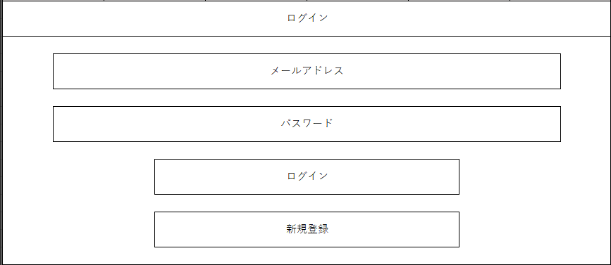
 |  |  |  |  |  |  | 画面詳細

 |  |  |  |  |  |  | フォーム名 |  | Member_Login.aspx

 |  |  |  |  |  |  | 画面サイズ

 |  |  |  |  |  |  | 背景色 |  | Control

 |  |  |  |  |  |  | 文字種類 |  | MS UI GOTHIC

 |  |  |  |  |  |  | 文字サイズ |  | 9pt

 |  |  |  |  |  |  | 文字色 |  | ControlText

 |  |  |  |  |  |  | 注意事項

 | 名称 | 使用コントロール | Caption | 初期値 | 必須入力 | TAB順 | 桁制限 | その他
1 | PageTitleLabel | Label | ログイン
2 | MemberIDTextBox | TextBox
3 | MemberPassTextBox | TextBox
4 | LoginBtn | Button | ログイン
5 | SignupBtn | Button | 新規登録
6
7
8
9
10
11
12
13
14
15
16
17
18
19
20
21
22
23
24
25
26
27
28
29
30

その他

マイページ
画面仕様書 |  |  | システム名称 |  |  |  |  |  |  | 作成日

名称 | マイページ |  | No |  |  |  |  |  |  | 作成者
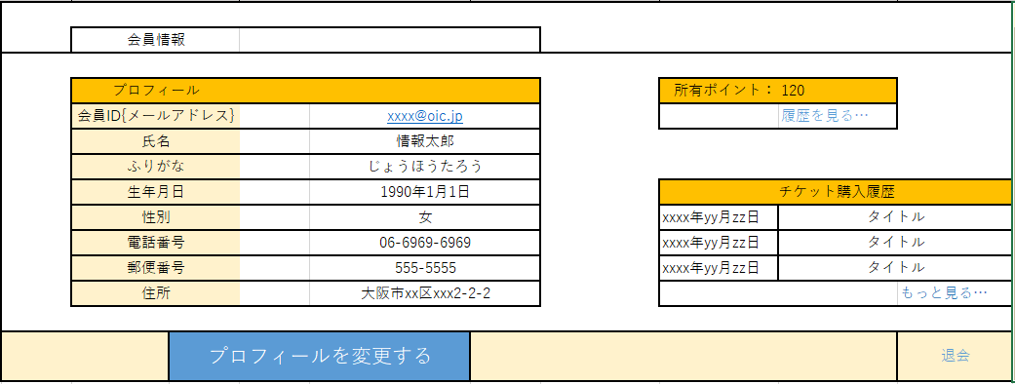
 |  |  |  |  |  |  | 画面詳細

 |  |  |  |  |  |  | フォーム名 |  | Member_MyPage.aspx

 |  |  |  |  |  |  | 画面サイズ

 |  |  |  |  |  |  | 背景色 |  | Control

 |  |  |  |  |  |  | 文字種類 |  | MS UI GOTHIC

 |  |  |  |  |  |  | 文字サイズ |  | 9pt

 |  |  |  |  |  |  | 文字色 |  | ControlText

 |  |  |  |  |  |  | 注意事項

 | 名称 | 使用コントロール | Caption | 初期値 | 必須入力 | TAB順 | 桁制限 | その他
1 | Table | Table
2 | Label1 | Label | 会員情報
3 | MemberGV | GridView
4 | Label2 | Label | 保有ポイント
5 | PointLabel | Label
6 | BackgroundLinkBtn | LinkButton | 履歴を見る…
7 | Label3 | Label | チケット購入履歴
8 | ticketBackgroundGV | GridView
9 | ticketBackgroundLinkBtn | LinkButton | もっと見る…
10 | ChangeBtn | Button | プロフィールを変更する
11 | Btn | Button | 退会
12
13
14
15
16
17
18
19
20
21
22
23
24
25
26
27
28
29
30

その他

会員編集
画面仕様書 |  |  | システム名称 |  |  |  |  |  |  | 作成日

名称 | 会員-編集 |  | No |  |  |  |  |  |  | 作成者
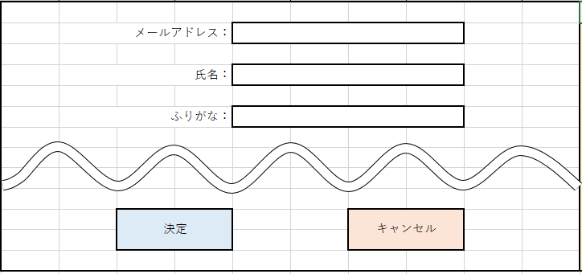
 |  |  |  |  |  |  | 画面詳細

 |  |  |  |  |  |  | フォーム名 |  | Member_Edit

 |  |  |  |  |  |  | 画面サイズ

 |  |  |  |  |  |  | 背景色 |  | Control

 |  |  |  |  |  |  | 文字種類 |  | MS UI GOTHIC

 |  |  |  |  |  |  | 文字サイズ |  | 9pt

 |  |  |  |  |  |  | 文字色 |  | ControlText

 |  |  |  |  |  |  | 注意事項
 |  |  |  |  |  |  | 項目が非常に多くなり雑多になってしまうため一部省略

 | 名称 | 使用コントロール | Caption | 初期値 | 必須入力 | TAB順 | 桁制限 | その他
1 | MailAddressLabel | label | メールアドレス：
2 | MailAddressTextbox | Textbox |  |  |  | 1
3 | NameLabel | label | 氏名：
4 | NameTextbox | Textbox |  |  |  | 2 | 50
5 | PhoneticLabel | label | ふりがな：
6 | PhoneticTextbox | Textbox |  |  |  | 3 | 70
7 | AcceptBtn | Button | 決定
8 | DeclineBtn | Button | キャンセル
9
10
11
12
13
14
15
16
17
18
19
20
21
22
23
24
25
26
27
28
29
30

その他

会員退会
画面仕様書 |  |  | システム名称 |  |  |  |  |  |  | 作成日

名称 | 会員-退会 |  | No |  |  |  |  |  |  | 作成者
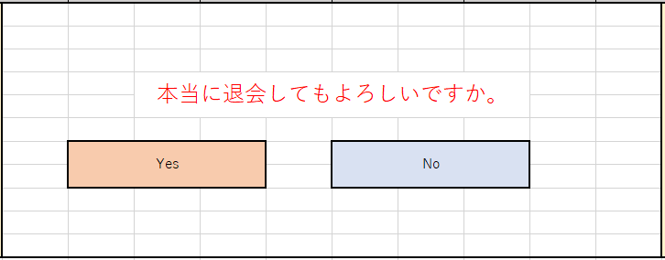
 |  |  |  |  |  |  | 画面詳細

 |  |  |  |  |  |  | フォーム名 |  | Member_Withdrawal.aspx

 |  |  |  |  |  |  | 画面サイズ

 |  |  |  |  |  |  | 背景色 |  | Control

 |  |  |  |  |  |  | 文字種類 |  | MS UI GOTHIC

 |  |  |  |  |  |  | 文字サイズ |  | 9pt

 |  |  |  |  |  |  | 文字色 |  | ControlText

 |  |  |  |  |  |  | 注意事項

 | 名称 | 使用コントロール | Caption | 初期値 | 必須入力 | TAB順 | 桁制限 | その他
1 | Label1 | label | 本当に退会してもよろしいですか
2 | AcceptBtn | Button | Yes
3 | DeclineBtn | Button | No
4
5
6
7
8
9
10
11
12
13
14
15
16
17
18
19
20
21
22
23
24
25
26
27
28
29
30

その他

作品個別紹介
画面仕様書 |  |  | システム名称 |  |  |  |  |  |  | 作成日

名称 | 作品個別紹介 |  | No |  |  |  |  |  |  | 作成者

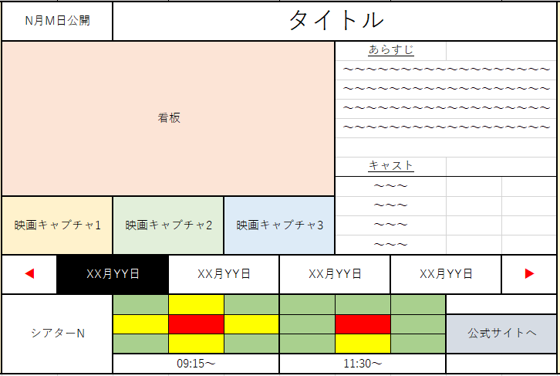
 |  |  |  |  |  |  | 画面詳細

 |  |  |  |  |  |  | フォーム名 |  | Individual_Page

 |  |  |  |  |  |  | 画面サイズ

 |  |  |  |  |  |  | 背景色 |  | Control

 |  |  |  |  |  |  | 文字種類 |  | MS UI GOTHIC

 |  |  |  |  |  |  | 文字サイズ |  | 9pt

 |  |  |  |  |  |  | 文字色 |  | ControlText

 |  |  |  |  |  |  | 注意事項

 | 名称 | 使用コントロール | Caption | 初期値 | 必須入力 | TAB順 | 桁制限 | その他
1 | PublicationDateLabel | label | N月N日公開
2 | MovieTitleLabel | label | タイトル
3 | MovieSignbordImage | Image
4 | MovieCaptureImage1 | Image
5 | MovieCaptureImage2 | Image
6 | MovieCaptureImage3 | Image
7 | SummaryLabel | label | あらすじ
8 | SummaryGV | GridView
9 | CastLabel | Label | キャスト
10 | CastGV | GridView
11 | Label1 | label | ◀
12 | Label2 | label | ▶
13 | DateMenu | Menu
14 | DateMenuItem1 | MenuItem | XX月XX日
15 | DateMenuItem2 | MenuItem | XX月XX日
16 | DateMenuItem3 | MenuItem | XX月XX日
17 | SeatImage | Image |  |  |  |  |  | １区画９個 ２区画分で１８個
18 | TimeLinkBtn1 | LinkButton | 9:15～
19 | TimeLinkBtn2 | LinkButton | 11:30～
20 | OfficialWebsiteBtn | Button | 公式サイトへ
21
22
23
24
25
26
27
28
29
30

その他

作品紹介一覧
画面仕様書 |  |  | システム名称 |  |  |  |  |  |  | 作成日

名称 | 作品紹介一覧 |  | No |  |  |  |  |  |  | 作成者
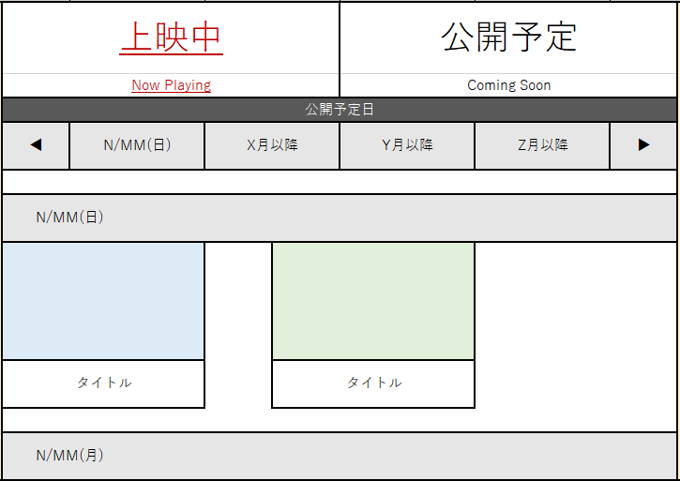
 |  |  |  |  |  |  | 画面詳細

 |  |  |  |  |  |  | フォーム名 |  | Introduction_List

 |  |  |  |  |  |  | 画面サイズ

 |  |  |  |  |  |  | 背景色 |  | Control

 |  |  |  |  |  |  | 文字種類 |  | MS UI GOTHIC

 |  |  |  |  |  |  | 文字サイズ |  | 9pt

 |  |  |  |  |  |  | 文字色 |  | ControlText

 |  |  |  |  |  |  | 注意事項

 | 名称 | 使用コントロール | Caption | 初期値 | 必須入力 | TAB順 | 桁制限 | その他
1 | NowPlayingImageBtn | Imagebutton
2 | ComingSoonImageBtn | Imagebutton
3 | PlanDateTextbox | Textbox | 公開予定日
4 | Label1 | Label | ◀
5 | Label2 | Label | ▶
6 | DateMenu | Menu
7 | DateMenuItem | MenuItem | N/MM(曜日)
8 | AfterDateMenuItem | MenuItem | X月以降 |  |  |  |  | ３or4個分
9 | Textbox1 | Textbox | N/MM(曜日)
10 | MovieImage1 | Image
11 | TitleLabel1 | label | タイトル
12 | MovieImage2 | Image
13 | TitleLabel2 | label | タイトル
14
15
16
17
18
19
20
21
22
23
24
25
26
27
28
29
30

その他

チケット選択
画面仕様書 |  |  | システム名称 |  |  |  |  |  |  | 作成日

名称 | 予約-チケット選択 |  | No |  |  |  |  |  |  | 作成者

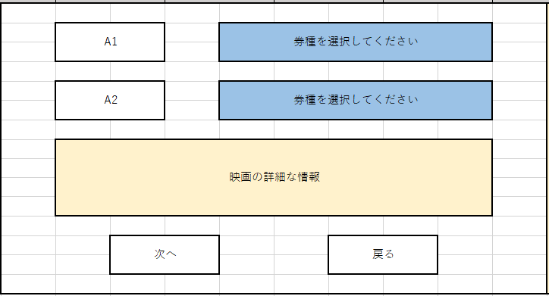
 |  |  |  |  |  |  | 画面詳細

 |  |  |  |  |  |  | フォーム名 |  | Reservation_Ticket_Selection

 |  |  |  |  |  |  | 画面サイズ

 |  |  |  |  |  |  | 背景色 |  | Control

 |  |  |  |  |  |  | 文字種類 |  | MS UI GOTHIC

 |  |  |  |  |  |  | 文字サイズ |  | 9pt

 |  |  |  |  |  |  | 文字色 |  | ControlText

 |  |  |  |  |  |  | 注意事項

 | 名称 | 使用コントロール | Caption | 初期値 | 必須入力 | TAB順 | 桁制限 | その他
1 | Textbox1 | Textbox | A1
2 | TicketDDL1 | DropDownList |  | 券種を選択してください |  |  |  | 6種類ほどの券種を設定
3 | Textbox2 | Textbox | A1
4 | TicketDDL2 | DropDownList |  | 券種を選択してください |  |  |  | 6種類ほどの券種を設定
5 | MovieInfomationGV | GridView
6 | NextBtn | Button |  | 次へ
7 | BackBtn | Button |  | 戻る
8
9
10
11
12
13
14
15
16
17
18
19
20
21
22
23
24
25
26
27
28
29
30

その他

座席指定
画面仕様書 |  |  | システム名称 |  |  |  |  |  |  | 作成日

名称 | 予約-座席指定 |  | No |  |  |  |  |  |  | 作成者
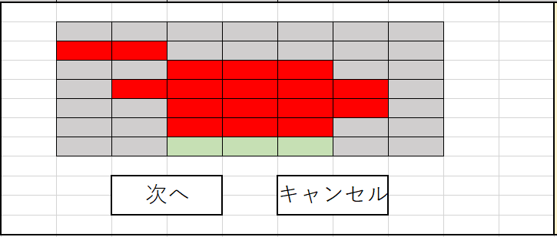
 |  |  |  |  |  |  | 画面詳細

 |  |  |  |  |  |  | フォーム名 |  | Reservation_Seat_Selection Reservation Reservation Reservation_Seat_Selection

 |  |  |  |  |  |  | 画面サイズ

 |  |  |  |  |  |  | 背景色 |  | Control

 |  |  |  |  |  |  | 文字種類 |  | MS UI GOTHIC

 |  |  |  |  |  |  | 文字サイズ |  | 9pt

 |  |  |  |  |  |  | 文字色 |  | ControlText

 |  |  |  |  |  |  | 注意事項

 | 名称 | 使用コントロール | Caption | 初期値 | 必須入力 | TAB順 | 桁制限 | その他
1 | SeatBtn1 | Button |  |  |  |  |  | 1区画 横4縦2の９区画で72席分
2 | NextBtn | Button | 次へ
3 | BackBtn | Button | 戻る
4
5
6
7
8
9
10
11
12
13
14
15
16
17
18
19
20
21
22
23
24
25
26
27
28
29
30

その他

受付確定
画面仕様書 |  |  | システム名称 |  |  |  |  |  |  | 作成日

名称 | 予約-受付確定 |  | No |  |  |  |  |  |  | 作成者

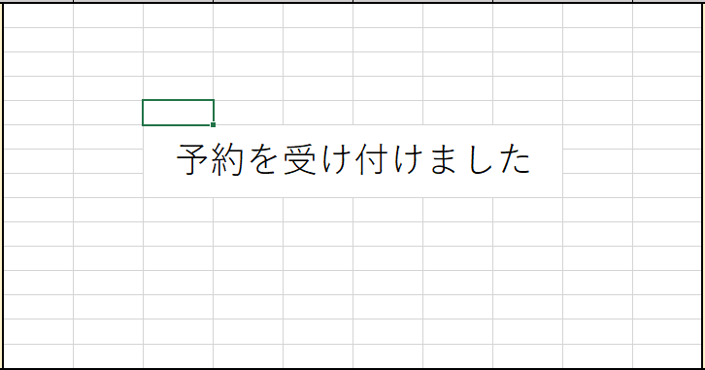
 |  |  |  |  |  |  | 画面詳細

 |  |  |  |  |  |  | フォーム名 |  | Reservation_Receipt_Confirmation

 |  |  |  |  |  |  | 画面サイズ

 |  |  |  |  |  |  | 背景色 |  | Control

 |  |  |  |  |  |  | 文字種類 |  | MS UI GOTHIC

 |  |  |  |  |  |  | 文字サイズ |  | 9pt

 |  |  |  |  |  |  | 文字色 |  | ControlText

 |  |  |  |  |  |  | 注意事項

 | 名称 | 使用コントロール | Caption | 初期値 | 必須入力 | TAB順 | 桁制限 | その他
1 | Label1 | label | 予約を受け付けました
2
3
4
5
6
7
8
9
10
11
12
13
14
15
16
17
18
19
20
21
22
23
24
25
26
27
28
29
30

その他

入力情報確認
画面仕様書 |  |  | システム名称 |  |  |  |  |  |  | 作成日

名称 | 予約-入力情報確認 |  | No |  |  |  |  |  |  | 作成者

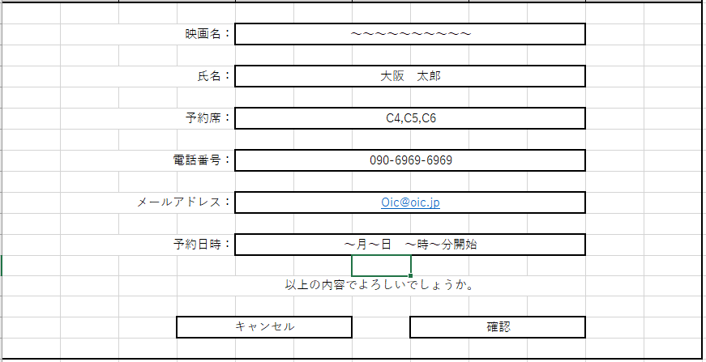
 |  |  |  |  |  |  | 画面詳細

 |  |  |  |  |  |  | フォーム名 |  | Reservation_Confirm_Input_Information

 |  |  |  |  |  |  | 画面サイズ

 |  |  |  |  |  |  | 背景色 |  | Control

 |  |  |  |  |  |  | 文字種類 |  | MS UI GOTHIC

 |  |  |  |  |  |  | 文字サイズ |  | 9pt

 |  |  |  |  |  |  | 文字色 |  | ControlText

 |  |  |  |  |  |  | 注意事項

 | 名称 | 使用コントロール | Caption | 初期値 | 必須入力 | TAB順 | 桁制限 | その他
1 | MovieNameLabel | label | 映画名：
2 | MovieNameTextbox | Textbox
3 | NameLabel | label | 氏名：
4 | NameTextbox | Textbox
5 | ReservationSeatLabel | label | 予約席:
6 | ReservationSeatTextbox | Textbox
7 | TellNumLabel | label | 電話番号：
8 | TellNumTextbox | Textbox
9 | MailAddressLabel | Label | メールアドレス：
10 | MailAddressTextbox | Textbox
11 | ReservationDateLabel | Label | 予約日時：
12 | ReservationDateTextbox | Textbox
13 | Label1 | label | 以上の内容でよろしいでしょうか
14 | DeclineBtn | Button | キャンセル
15 | AcceptBtn | Button | 確認
16
17
18
19
20
21
22
23
24
25
26
27
28
29
30

その他

予約確認
画面仕様書 |  |  | システム名称 |  |  | OICINEMA |  |  |  | 作成日

名称 | 予約確認画面 |  | No |  |  |  |  |  |  | 作成者

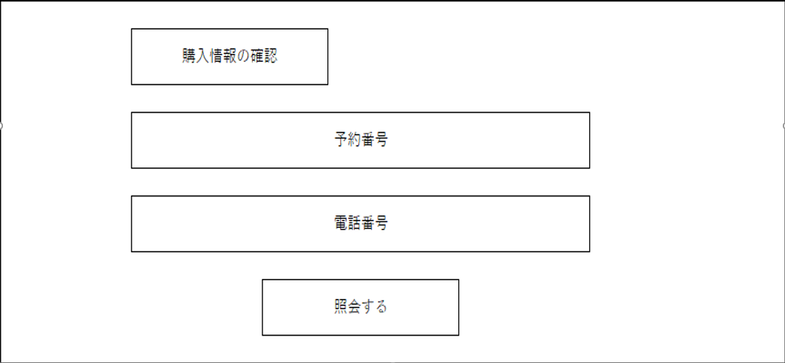
 |  |  |  |  |  |  | 画面詳細

 |  |  |  |  |  |  | フォーム名 |  | Reservation_Confirmation_Screen

 |  |  |  |  |  |  | 画面サイズ

 |  |  |  |  |  |  | 背景色 |  | Control

 |  |  |  |  |  |  | 文字種類 |  | MS UI GOTHIC

 |  |  |  |  |  |  | 文字サイズ |  | 9pt

 |  |  |  |  |  |  | 文字色 |  | ControlText

 |  |  |  |  |  |  | 注意事項

 | 名称 | 使用コントロール | Caption | 初期値 | 必須入力 | TAB順 | 桁制限 | その他
1 | Textbox1 | Textbox | 購入情報の確認
2 | ReservationTextbox | Textbox | 予約番号
3 | TellNumTextbox | Textbox | 電話番号
4 | InquiryBtn | Button | 照会する
5
6
7
8
9
10
11
12
13
14
15
16
17
18
19
20
21
22
23
24
25
26
27
28
29
30

その他

予約情報入力
画面仕様書 |  |  | システム名称 |  |  |  |  |  |  | 作成日

名称 | 予約-予約情報入力 |  | No |  |  |  |  |  |  | 作成者

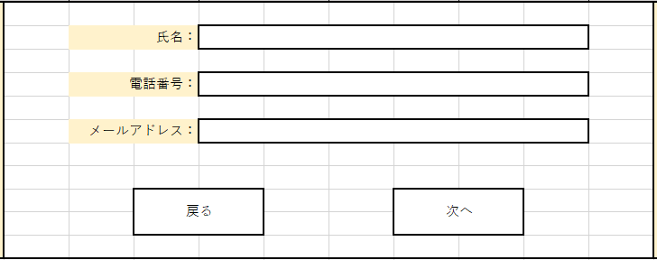
 |  |  |  |  |  |  | 画面詳細

 |  |  |  |  |  |  | フォーム名 |  | Reservation_Enter_Reservation Information

 |  |  |  |  |  |  | 画面サイズ

 |  |  |  |  |  |  | 背景色 |  | Control

 |  |  |  |  |  |  | 文字種類 |  | MS UI GOTHIC

 |  |  |  |  |  |  | 文字サイズ |  | 9pt

 |  |  |  |  |  |  | 文字色 |  | ControlText

 |  |  |  |  |  |  | 注意事項

 | 名称 | 使用コントロール | Caption | 初期値 | 必須入力 | TAB順 | 桁制限 | その他
1 | NameLabel | label | 氏名：
2 | NameTextbox | Textbox
3 | TellNumLabel | label | 電話番号:
4 | TellNumTextbox | Textbox
5 | MailAldressLabel | label | メールアドレス：
6 | MailAldressTextbox | Textbox
7 | BackBtn | Button | 戻る
8 | NextBtn | Button | 次へ
9
10
11
12
13
14
15
16
17
18
19
20
21
22
23
24
25
26
27
28
29
30

その他

